3.2.1 Ben. (inc) weerstandscap
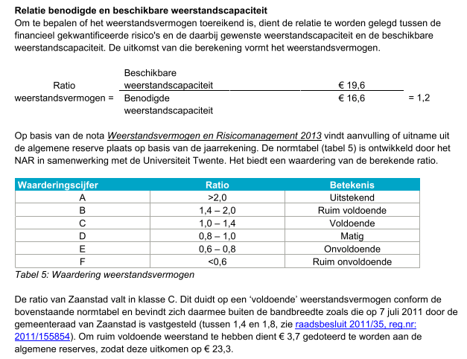
 | Typering | 2015 | 2016 | 2017 | 2018 | 2019
Totale benodigde weerstandscapaciteit | Hoofdkengetal | 280 | 270 | 255 | 262 | 200

 | Bron | Paginanummers
Totale benodigde weerstandscapaciteit | Paragraaf weerstandsvermogen en risicobeheersing; Tabel Weerstandsvermogen | * | p. 24 | p. 28 | p. 30 | p. 305
*Cijfers 2015 komen uit het rapport Zicht op de financiële positie

4.1.2 Verhouding schuld-activa
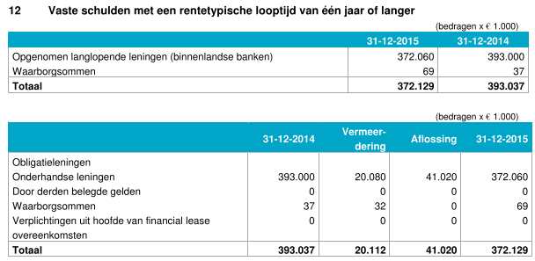
 | Typering | 2015 | 2016 | 2017 | 2018 | 2019
Verhouding schuld/activa | Steunkengetal | 29% | 29% | 31% | 36% | 41%
Materiele vaste activa met economisch nut | Benodigde gegevens | 9,673 | 9,805 | 10,643 | 11,137 | 11,408
Investeringen met een economisch nut | Benodigde gegevens |  | 9,805 | 10,304 | 10,784 | 11,038
Investeringen met een economisch nut, waarvoor ter bestrijding van de kosten een heffing kan worden geheven | Benodigde gegevens |  | 0 | 339 | 354 | 370
Financiele vaste activa | Benodigde gegevens | 1,367 | 1,260 | 1,024 | 1,021 | 976
Vaste schulden met een rentetypische looptijd van één jaar of langer | Benodigde gegevens | 3,209 | 3,257 | 3,628 | 4,427 | 5,062
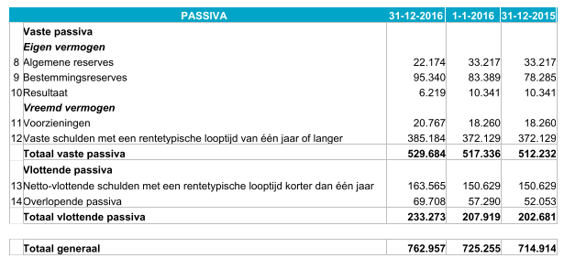
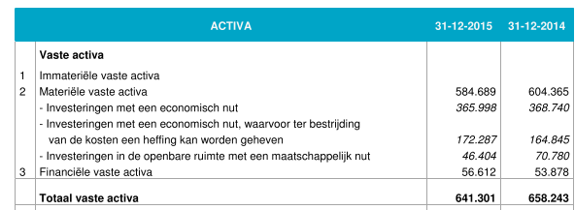
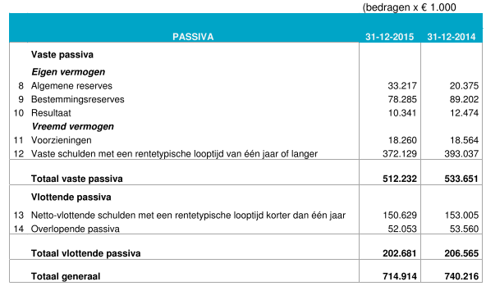

 | Bron | Paginanummers |  |  |  |  | Berekening
Verhouding schuld/activa | Door rekenkamer berekend | nvt. | nvt. | nvt. | nvt. | nvt. | C / (A + B)
Materiele vaste activa met economisch nut | Door rekenkamer berekend | p. 460 | p. 578 | p. 631 | p. 471 | p. 351 | A: Aa+Ab
Investeringen met een economisch nut | Balans | p. 460 | p. 578 | p. 631 | p. 471 | p. 351 | Aa
Investeringen met een economisch nut, waarvoor ter bestrijding van de kosten een heffing kan worden geheven | Balans | p. 460 | p. 578 | p. 631 | p. 471 | p. 351 | Ab
Financiele vaste activa | Balans | p. 460 | p. 578 | p. 631 | p. 471 | p. 351 | B
Vaste schulden met een rentetypische looptijd van één jaar of langer | Balans | p. 461 | p. 579 | p. 632 | p. 472 | p. 352 | C

